1
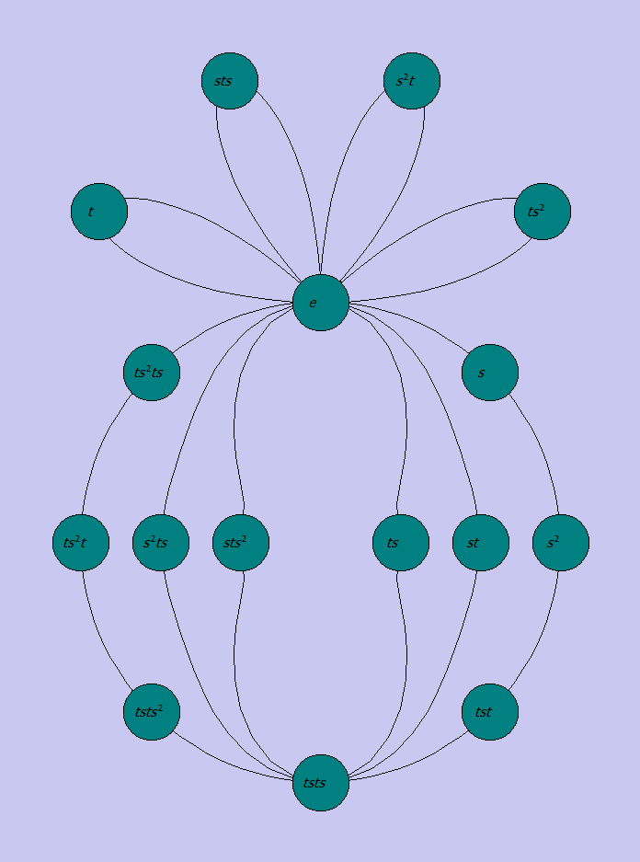
Teken een cykeldiagram van de quasihedrale groep van orde 16 (cfr. §3.1 of §3.5.4). Doe dit zowel vertrekkend van de groepstabel, als vertrekkend van een Caley-diagram.

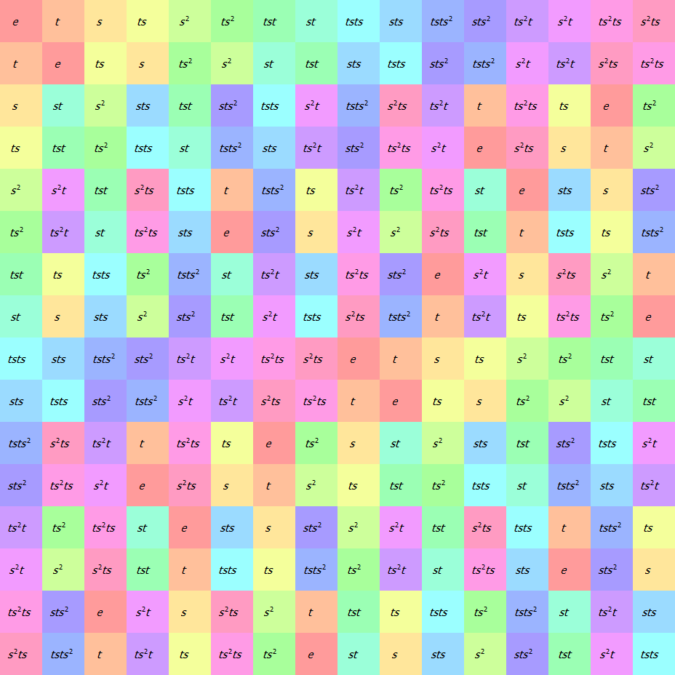
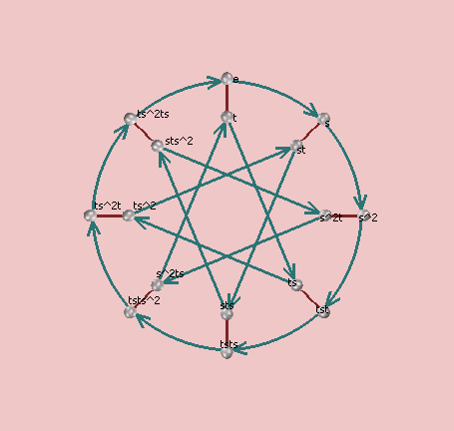

 | Het cykeldiagram toont voor elk element zijn pad van en naar het eenheidselement na een aantal interacties met zichzelf.
 | In principe moeten we dus elk element laten intrageren met zichzelf tot we het eensheidselement uitkomen.
 | De groepstabel spreekt voor zich; voor het cayleydiagram zie je dat er twee generatoren zijn (de groene pijlen: s, en de rode strepen t). Volg gewoon telkens de stappen in het element:
 | Bijvoorbeeld: vanuit e, tsts² = rood-groen-rood-groen-groen = tsts²

 | t: | t | s² | tst | tsts | tsts² | ts²t | ts²ts | Opgelet! Elk element mag maar 1 maal vookomen in het cykeldiagram, dus voor al deze elementen in het pad van s
 | s: | s | tsts | sts² |  |  |  |  | moeten we het pad niet meer berekenen!
 | ts: | ts
 | ts²: | ts² | tsts | s²ts
 | st: | st
 | sts: | sts
 | s²t: | s²t

 | Nu moeten alle paden worden getekend, vertrekkend vanuit e. Begin met de paden met maar 1 element,
 | en kijk dan naar de gemeenschappelijke elementen.

3
Open in Group Explorer de groepstabel van V4. Lees uit de groepstabel de permutatierepresentaties af van de 4 elementen, en converteer naar de disjuncte cykelnotatie. Controleer dat de samenstelling van elementen (in hun cykelnotatie) strookt met de groepstabel

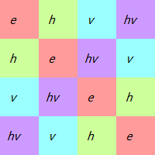
 | e | => | 1 | 2 | 3 | 4 | => | () | Cauchy: element 2 (h) staat hier op plaats 2
 | h | => | 2 | 1 | 4 | 3 | => | (34)(12) | Cykel: Op plaats 1 staat element 2, op plaats 2 staat element 1
 | v | => | 3 | 4 | 1 | 2 | => | (13)(24)
 | hv | => | 4 | 3 | 2 | 1 | => | (14)(23)

4
Open in Group Explorer de groepstabel van Q4. Om te kunnen vergelijken met het antwoord dat na deze sessie gepubliceerd wordt, sorteer je de elementen in de volgorde 1, i, -1, -i, j, k, -j, -k.
Lees uit de groepstabel de permutatierepresentaties af van de elementen, en converteer naar de disjuncte cykelnotatie.
Open in Group Explorer een willekeurig Caley-diagram van de groep. Selecteer achtereenvolgens elk groepselement, in het Show these arrows vak van de Diagram tabpagina,
en controleer dat de disjuncte cykelnotatie van het element strookt met het herlabelde Caley-diagram.
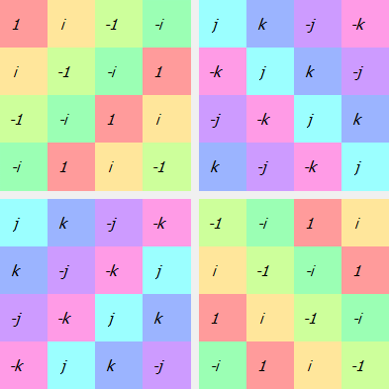

 | Telkens uit de kolom!!
 |  |  |  |  | 1 | i | -1 | -i | j | k | -j | -k
 | 1 | 1 | => |  | 1 | 2 | 3 | 4 | 5 | 6 | 7 | 8 |  | => |  | () |  | 1->1, 2->2, 3->3, 4->4, 5->5,…
 | 2 | i | => |  | 4 | 1 | 2 | 3 | 8 | 5 | 6 | 7 |  | => |  | (1234)(5678)
 | 3 | -1 | => |  | 3 | 4 | 1 | 2 | 7 | 8 | 5 | 6 |  | => |  | (13)(24)(57)(68)
 | 4 | -i | => |  | 2 | 3 | 4 | 1 | 6 | 7 | 8 | 5 |  | => |  | (1432)(5876)
 | 5 | j | => |  | 7 | 6 | 5 | 8 | 1 | 4 | 3 | 2 |  | => |  | (1537)(2846) |  | 1->5->3->7->1 | 2->8->4->6->2
 | 6 | k | => |  | 8 | 7 | 6 | 5 | 2 | 1 | 4 | 3 |  | => |  | (1638)(2547) |  | 1->6->3->8->1 | 2->5->4->7->2
 | 7 | -j | => |  | 5 | 8 | 7 | 6 | 3 | 2 | 1 | 4 |  | => |  | (1735)(2648) |  | 1->7->3->5->1 | 2->6->4->8->2
 | 8 | -k | => |  | 6 | 5 | 8 | 7 | 4 | 3 | 2 | 1 |  | => |  | (1836)(2745) |  | 1->8->3->6->1 | 2->7->4->5->2

 |  |  |  |  |  | Eerste element staat op plaats 3

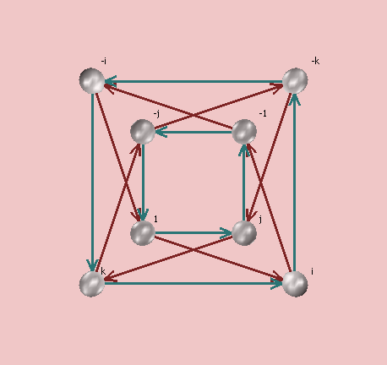
 |  |  | De perm respresentatie van generatoren zijn op het cayley diagram af te lezen
 |  |  | Dit zijn gewoon de gekleurde pijlen volgen tot je terug bij de generator bent
 |  |  | i | (rood) |  |  | -1 | -i | 1 | i |  | j | k | -j | -k | omgezet naar cijfers: (3412)(5678) ofwel (5678)(1234)
 |  |  | j | (blauw) |  |  | analoog
 |  |  | Buiten het eenheidselement en de generatoren (i en j) kijken we of het diagram klopt met de cykelnotatie

 |  |  | -1 | = | i² | = | (1234)(5678)*(1234)(5678) |  |  |  |  |  |  |  |  |  | (13)(24)(57)(68)
 |  |  | -i | = | i³ | = | (13)(24)(57)(68)*(1234)(5678) |  |  |  |  |  |  |  |  |  | (1432)(5876)
 |  |  | k | = | ji | = | (1537)(2846)*(1234)(5678) |  |  |  |  |  |  |  |  |  | (1638)(2547)
 |  |  | -j |  | ji² | = | (1537)(2846)*(13)(24)(57)(68) |  |  |  |  |  |  |  |  |  | (1735)(2648)
 |  |  | -k |  | ij | = | (1234)(5678)*(1537)(2846) |  |  |  |  |  |  |  |  |  | (1836)(2745)

 |  |  | Uitleg samenstellingen:
 |  |  | You can do this directly from the product form (1 2 3 5 7)(2 4 7 6) as
 |  |  | follows. Start with 1. The first permutation maps 1 to 2, and the
 |  |  | second permutation maps that 2 to a 4. Thus together they move 1 to 4.
 |  |  | The cycle starts (1 4 ...). Now what happens to the 4? The first
 |  |  | permutation leaves 4 alone, and the second maps 4 to 7. Together, 4
 |  |  | maps to 7. Now the beginning of this cycle looks like (1 4 7 ...).
 |  |  | How about 7? The first permutation maps 7 to 1 and the second leaves 1
 |  |  | alone, so together 7 maps to 1. That gives you the cycle (1 4 7), as
 |  |  | before. Now start with 2, the smallest number not in the previously
 |  |  | found cycles, and so on.

6
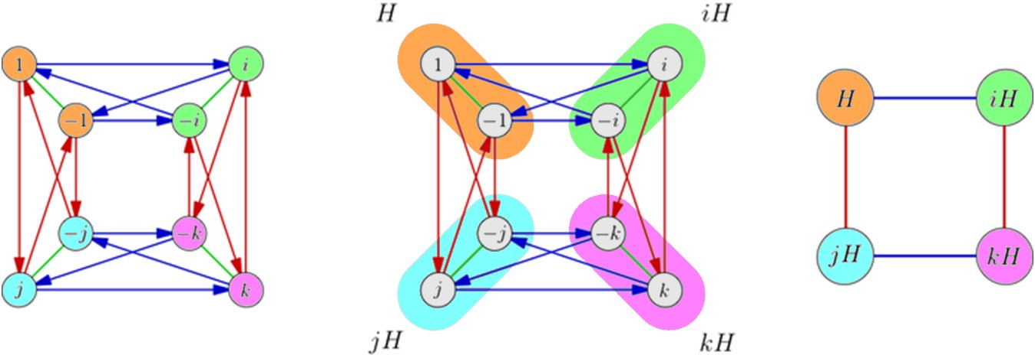
Open in Group Explorer de groepstabel van Q4, gegroepeerd (cfr. Organize by subgroup vak van de Table tabpagina) volgens de enige deelgroep met orde 2 (C2). Leid uit de groepstabel af of C2 een normale subgroep is van Q4, en zo ja, bepaal de quotiëntgroep Q4/C2. Illustreer in het Caley-diagram (gebruik in Group Explorer de Squares variant) de quotiëntconstructie, of de onmogelijkheid ervan, aan de hand van de partitionering in nevenklassen.

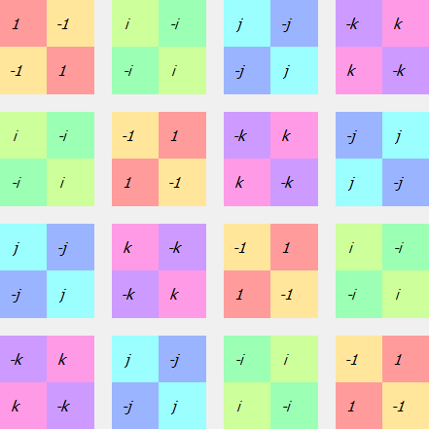
 | Elementen op bovenste rij moet overeen komen met elementen eerste kolom van

 | C2 is een normale subgroep van Q4. Uit het Cayley diagramma zien we dat de deling door C2 de groep C4 oplevert.

10
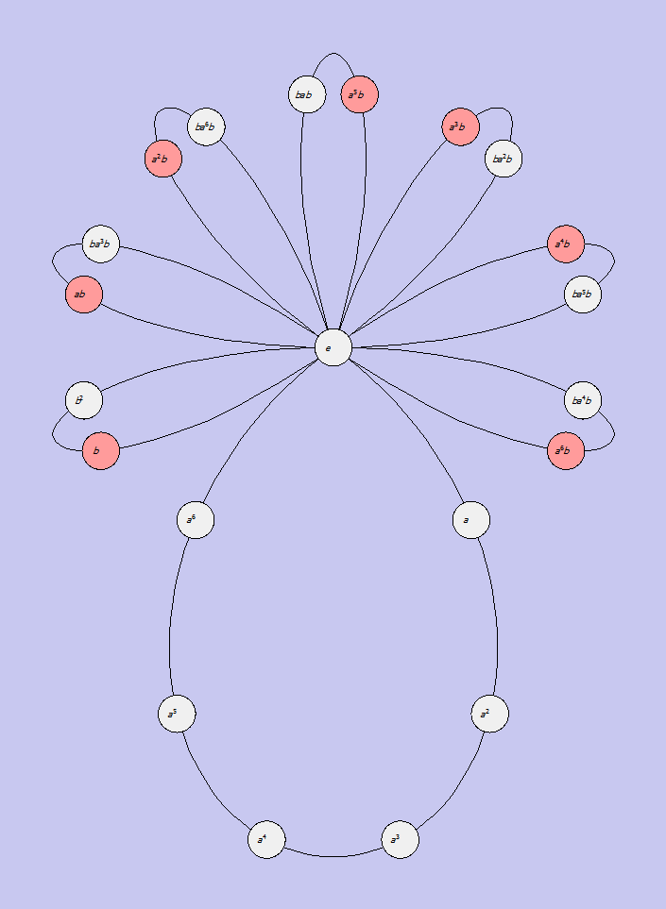
Bepaal de conjugatieklassevergelijking van de groep Twenty-one. Welke conclusies kun je hieruit trekken met betrekking tot het bestaan van normale subgroepen ?

 |  | orde (aantal interacties met zichzelf om eenh element te bekomen, opgelet eerste interactie zijn dus twee elementen: b*b*b=e)
 | e | 1
 | a | 7
 | a² | 7 | Dan de conjugatieklassen berekenen: x en y zijn geconjugeerden als er minstens 1 z kan worden gevonden waarbij
 | a³ | 7 | y=z^(-1)*x*z <=> y*x=x*z
 | a4 | 7
 | a5 | 7 | Elk element behoort tot een conjugatieklasse
 | a6 | 7 | Dezelfde orde hebben is een noodzaak
 | b | 3
 | ab | 3 | Via de snapmethode:
 | a²b | 3 | Begin bij het eerste element op de rij van x en het eerste element in de kolom van y
 | a³b | 3 | Vergelijk de 2. Zijn ze niet gelijk ga dan naar het volgende element op de rij (1rechts) en de kolom (1onder)
 | a4b | 3 | Als we een gelijke tegenkomen zitten ze in dezelfde conjugatieklasse
 | a5b | 3
 | a6b | 3 | Voorbeeld: test of a en a² in dezelfde conj. Klasse liggen (volg mee in de groepstabel)
 | b² | 3 |  | a | a²
 | ba²b | 3 | a | a² | a³
 | ba4b | 3 | a² | a³ | a4
 | ba6b | 3 | a³ | a4 | a5
 | bab | 3 | a4 | a5 | a6
 | ba3b | 3 | a5 | a6 | e
 | ba5b | 3 | a6 | e | a
 |  |  | b | ab | ab | Gelijk dus in dezelfde klasse!

 | Conjugatieklassen:
 | {e},
 | {a, a2, a4},
 | {a3, a5, a6},
 | {b, ab, a2b, a3b, a4b, a5b, a6b},
 | {b², bab, ba2b, ba3b, ba4b, ba5b, ba6b}

 | Conjugatievergelijking: de som van het aantal elementen in elke conjugatieklasse is gelijk aan de orde van de groep.
 | Dus: 1 + 3 + 3 + 7 + 7 = 21

 | Normale subgroepen kunnen alleen bestaan uit de unie van volledige conjugatieklassen, inclusief die met het eenheidselement.
 | Verder moet de orde van een normale subgroep een deler zijn van de orde van de groep.
 | Dus enkel de unie van de eerste drie klassen voldoet hieraan (1+3+3=7 is een deler van 21)

